상품제안서
KF-AD 지퍼락 비말차단 마스크3매입 | 상품코드: F17402

 |  |  |  |  |  |  | 02-412-0044 | www.easy1.co.kr
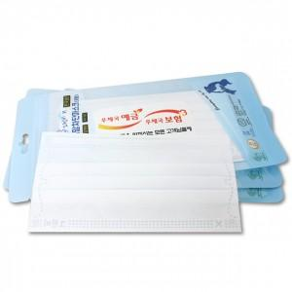

【상세/제작정보】 | 위생적인 일회용 마스크를 홍보용으로

【인쇄/포장옵션】 | 스티커 / 포장불가능

【공급단가】 | 수량 | 300~ | 600~ | 1,000~ | 3,000~ | 5,000~
*VAT별도 | 단가 | 720원 | 700원 | 670원 | 640원 | 630원

【상품 URL】 | https://easy1.co.kr:443/src/goods_detail.php?gdno=17402

